organic waste
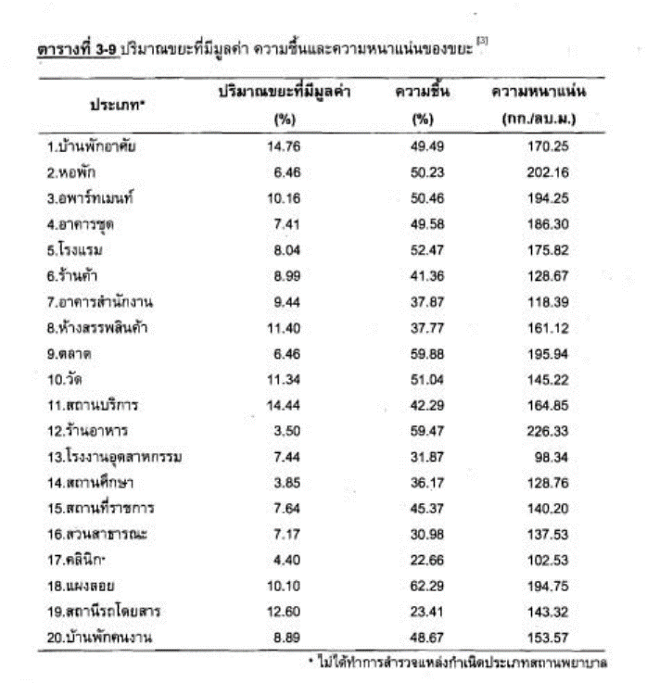
3.3. Total volume organic waste produced (tons)
 |  |  |  |  |  |  |  |  |  |  |  | 5 วัน *4 สัปดาห์*10 เดือน
คหกรรม... รถเทศบาลจะมารับทุกเช้า เวลา 09.00 น. ปริมาณครึ่งถังเขียวทุกวัน |  | 120 | ลิตร/วัน | 0.12 | ลบ.ม./วัน | ความหนาแน่น | 128.79 | กก./ลบ.ม. | น้ำหนัก | 15.4548 | กก./วัน | 200 | วัน | 3090.96 | กก./ปี | 3.09 | ตัน/ปี
 |  |  |  |  |  |  |  |  |  |  |  | 5 วัน *4 สัปดาห์*12 เดือน
โรงอาหาร ช่วงวันปกติ จะทิ้งประมาณ 3- 4 ถังดำขนาด 200 ลิตร // ส่วนวันเสาร์ - อาทิตย์จะทิ้งประมาณ ครึ่งถังดำ ...ข้อมูลจากร้านล้างจานที่โรงอาหาร คุณพศวี | วันปกติ | 800 | ลิตร/วัน | 0.8 | ลบ.ม./วัน | ความหนาแน่น | 129.79 | กก./ลบ.ม. | น้ำหนัก | 103.832 | กก./วัน | 240 | วัน | 24919.68 | กก./ปี | 24.92 | ตัน/ปี
 |  |  |  |  |  |  |  |  |  |  |  | 2 วัน *4 สัปดาห์*12 เดือน
** ขยะอินทรีย์ เศษอาหาร* | ส-อ | 400 | ลิตร/วัน | 0.4 | ลบ.ม./วัน | ความหนาแน่น | 130.79 | กก./ลบ.ม. | น้ำหนัก | 52.316 | กก./วัน | 96 | วัน | 5022.336 | กก./ปี | 5.02 | ตัน/ปี
 |  |  |  |  |  |  |  |  |  |  |  |  |  | รวม |  | 33.03

